Лист1
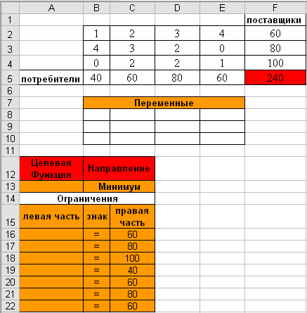
 |  |  |  |  | Запасы | Запасы | Потребности
 | 5 | 2 | 4 | 1 | 80 |  | 40 | 20 | 30 | 60
 | 3 | 2 | 2 | 3 | 40 | 80 | 1 | 4 | 3 | 5
 | 3 | 3 | 4 | 4 | 30 | 40 | 3 | 2 | 2 | 3
потребители | 60 | 30 | 20 | 40 | 150 | 30 | 4 | 4 | 2 | 3

 | переменные

целевая функция | направление
0 | минимум

0
0
0
0
0
0
0

